汇总
记账时间 | 交易时间 | 商户订单号 | 业务类型 | 手续费 | 收入 | 支出 | 账户余额 | 备注
2021-11-15 19:01:01 | 2021-10-26 17:39:34 | 2110261739290200254 | 退款 | 0 | 3175.08 |  | 4860.46 | 2111151840001269390
2021-11-05 08:31:03 | 2021-10-26 17:39:34 | 2110261739290200254 | 退款 | 0 | 10888.01 |  | 20048.14 | 2111050816030853820
2021-11-04 08:31:05 | 2021-10-26 17:39:34 | 2110261739290200254 | 退款 | 0 | 8511.8 |  | 9160.13 | 2111040818111004059
2021-11-03 08:31:07 | 2021-10-26 17:39:34 | 2110261739290200254 | 退款 | 0 | 10707.36 |  | 23581.61 | 2111030818220798799
2021-11-03 08:31:07 | 2021-10-26 17:39:34 | 2110261739290200254 | 退款 | 0 | 12826 |  | 12874.25 | 2111030818220798787
2021-10-30 08:33:22 | 2021-10-26 17:39:34 | 2110261739290200254 | 退款 | 0 | 444.6 |  | 1074.89 | 2110300820170304915
2021-10-26 17:39:34 | 2021-10-26 17:39:34 | 2110261739290200254 | 交易 | 0 |  | 69790.75 | 1087.85 | 2110261739290200254

一、佣金计算 | 数据导出：账户中心-收单账户账务历史
 | 佣金算法=（支出-退款）*0.6% | 用记账时间提取佣金数据
 | 1130.47=（192754.63-4343.02）*0.6%

二、对账 | 交易明细查询：环球e汇-交易查询-商户订单号（选取交易时间为10月份）

 | 1、汇总表选取交易时间为10月份业务类型为退款和交易数据，根据商户单号导出交易明细

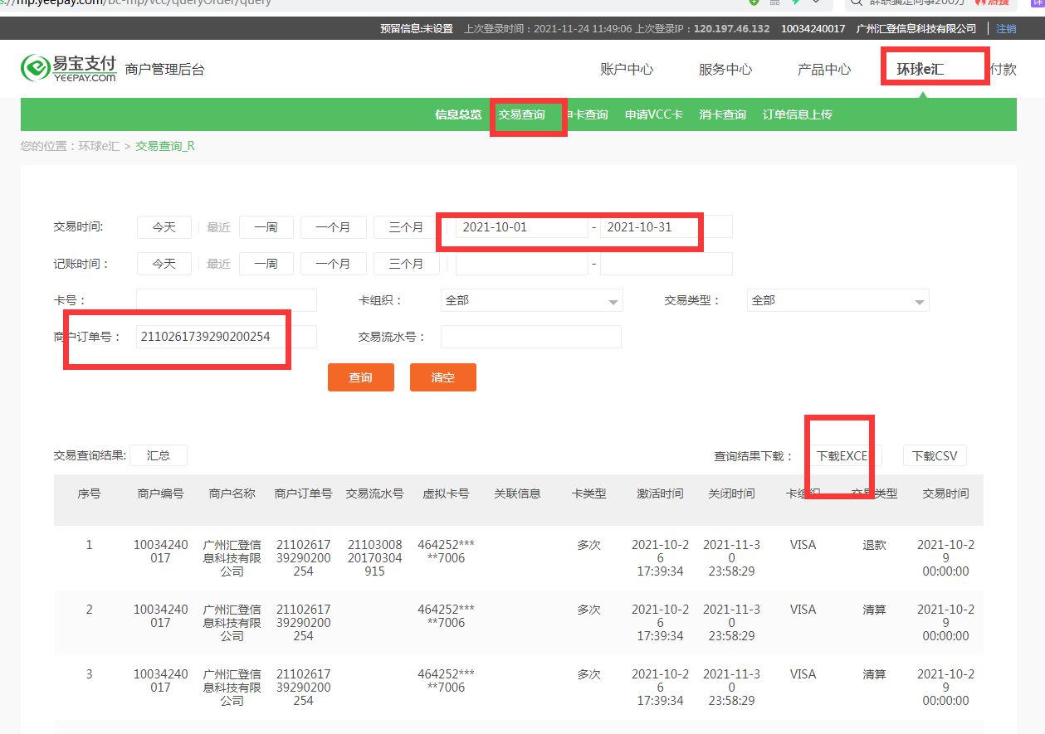

 | 2、在HOP上财务管理应付管理到处数据

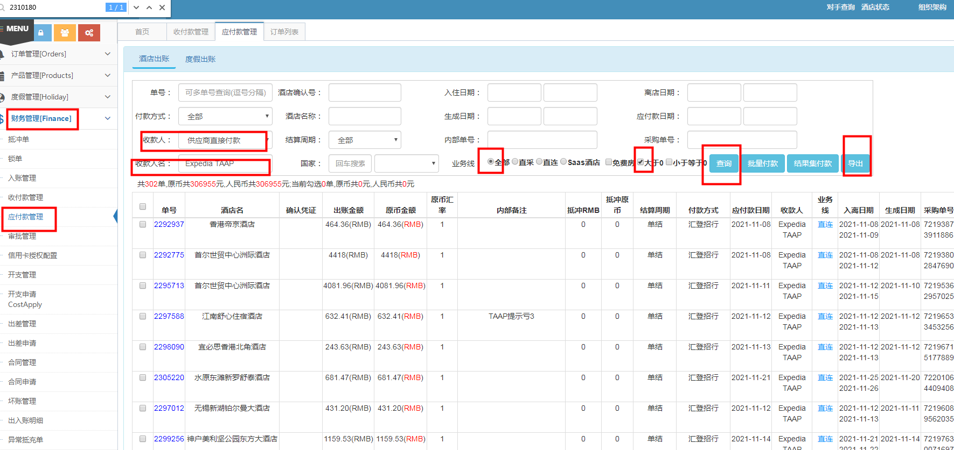

 | 3、HOP上导出来的数据新增一列张原币金额+抵冲单原币金额
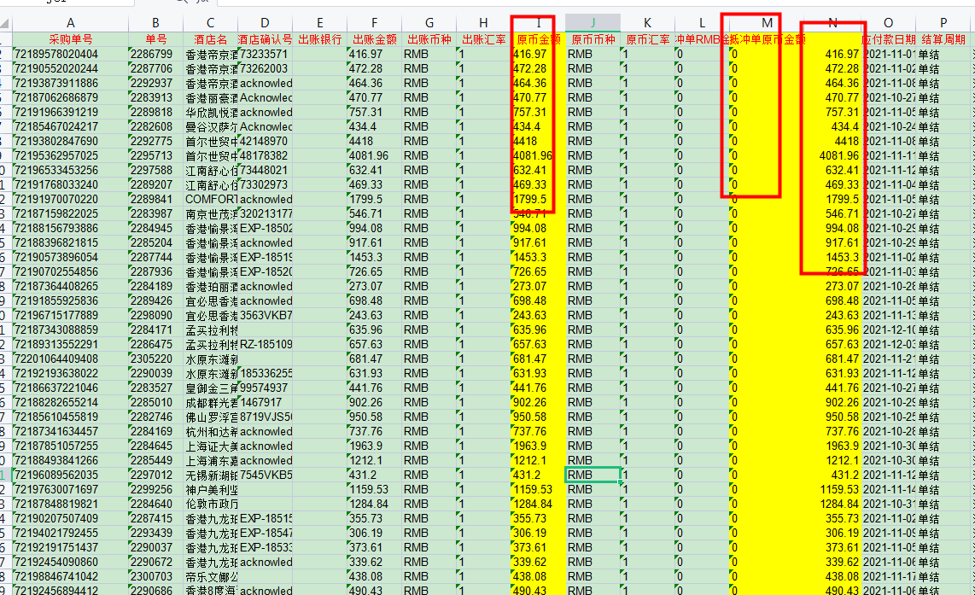

 | 4、核实明细表退款金额是否正确

 | 5、用明细表的收款方名跟HOP表格的采购单号匹配核实金额是否一致（PS：1块钱以内的差异可忽略）

 | 6、生成付款单
 | 把我司单号复制到HOP系统-查询-结果集付款
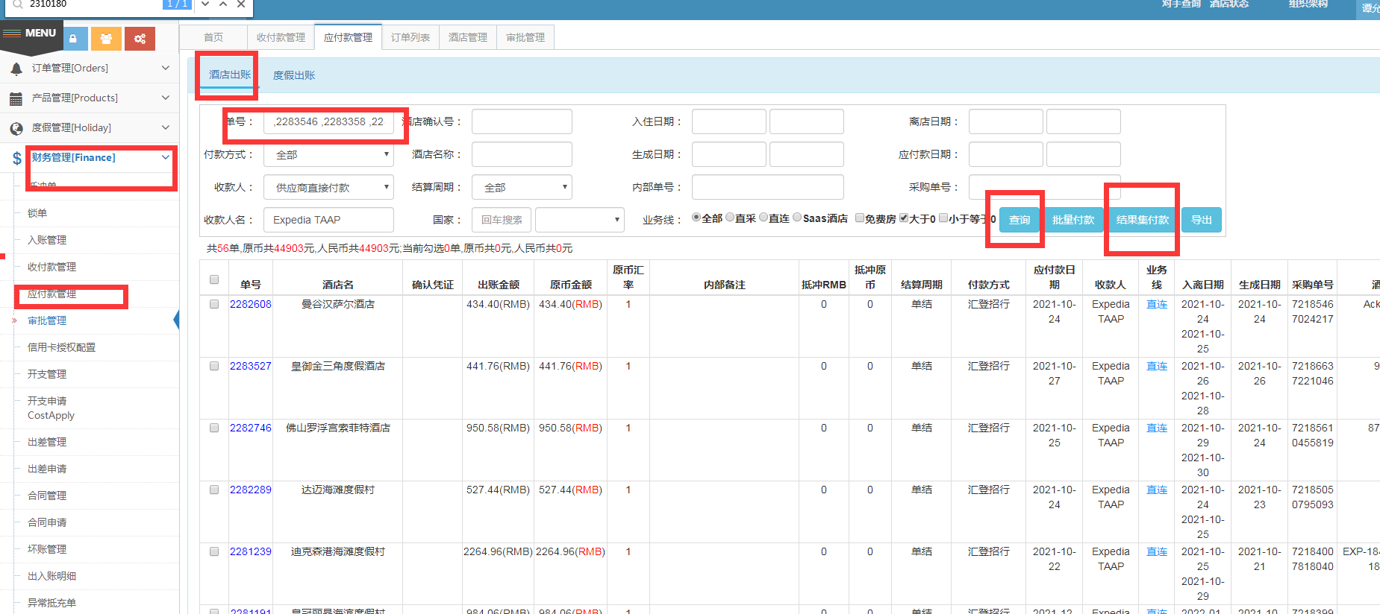

 | 填写付款单
 | 核实实际出账原币金额跟表格是否一致，选着出账银行为扣预付款-按图写上备注-保存
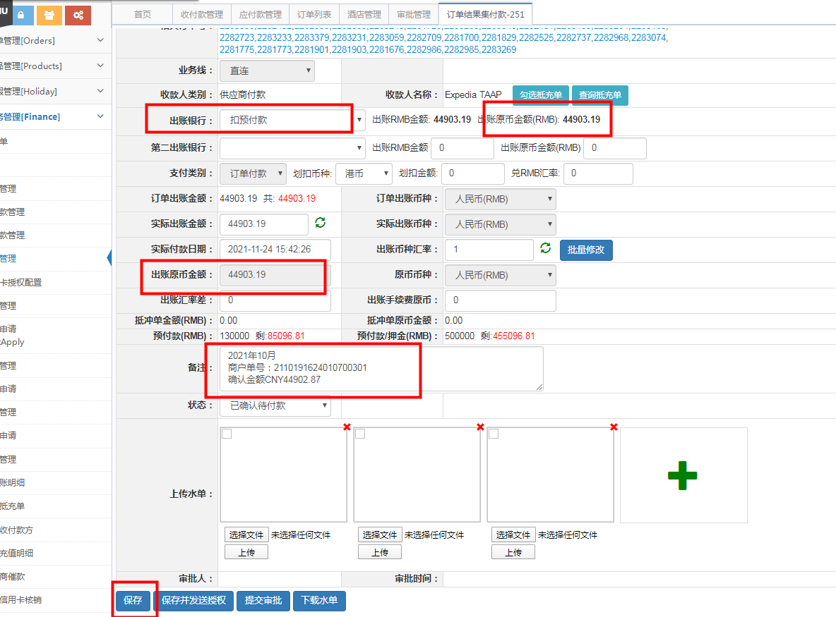

 | 7、最后在对账表格上填上付款编号跟确认的金额，把表格上传到系统
 | 上传操作：系统配置-共享文件-财务部-AP-供应商账单-上传-保存（表格命名同一格式易宝20XX年XX月）
